Forside & Betingelser
Anvendelse af dokumentet i henhold til SMVGuidens betingelser, som du finder på:
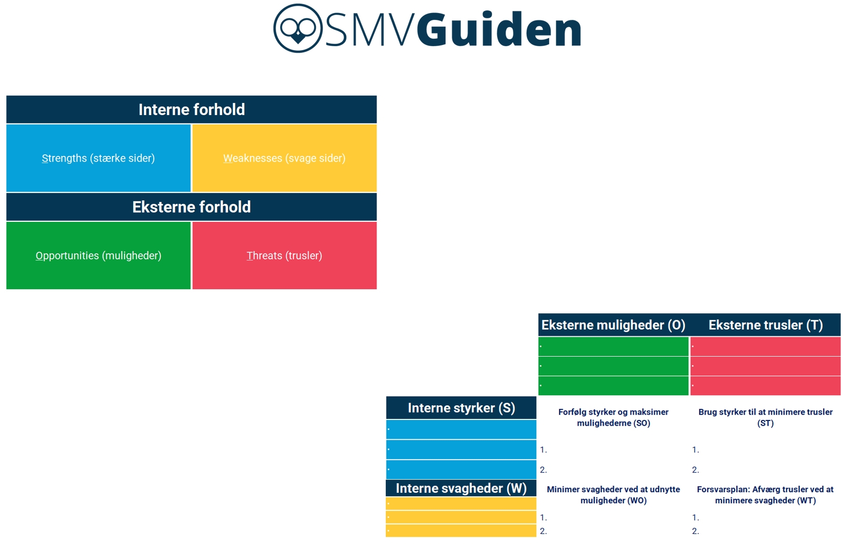

 | https://smvguiden.dk/betingelser-for-brug-af-smvguiden/

